Кадастровые работы
СМЕТНЫЙ РАСЧЁТ №1
Наименование работ: |  | Выполнение работ по: внесению изменений в сведения ЕГРН для целей оформления прав на земельные/лесные участки
Организация-исполнитель:
Организация-заказчик:
При расчёте использованы:
- СПРАВОЧНИК БАЗОВЫХ ЦЕН НА ИНЖЕНЕРНЫЕ ИЗЫСКАНИЯ ДЛЯ СТРОИТЕЛЬСТВА ИНЖЕНЕРНО-ГЕОДЕЗИЧЕСКИЕ ИЗЫСКАНИЯ. УТВЕРЖДЕН И ВВЕДЕН В ДЕЙСТВИЕ с 01 января 2004 г. постановлением Госстроя России от 23.12.2003 г. № 213.
- СБОРНИК ЦЕН И ОБЩЕСТВЕННО НЕОБХОДИМЫХ ЗАТРАТ ТРУДА (ОНЗТ) НА ИЗГОТОВЛЕНИЕ ПРОЕКТНОЙ И ИЗЫСКАТЕЛЬСКОЙ ПРОДУКЦИИ ЗЕМЛЕУСТРОЙСТВА, ЗЕМЕЛЬНОГО КАДАСТРА И МОНИТОРИНГА ЗЕМЕЛЬ, РОСКОМЗЕМ 1996
Исходные данные:
«n» - количество отдельных объектов* |  |  |  |  |  | 1
Количество переустраиваемых объектов (пересечений): |  |  |  |  |  | 19
N (общая площадь оформляемых участков), га |  |  |  |  |  | 338.3
- площадь лесных участков (га) |  |  |  |  |  | 25.5
- примерная площадь частей участков (га) |  |  |  |  |  | 30
- примерная площадь участков, образуемых путем раздела, сведения о которых уточняются в ЕГРН (га) |  |  |  |  |  | 282.8
Протяженность непосредственно самого объекта, м** |  |  |  |  |  | 50000
Количество исходных земельных/лесных участков (количество дел), из них: |  |  |  |  |  | 86
- лесные участки |  |  |  |  |  | 12
- земельные участки (для целей образование частей земельных участков) |  |  |  |  |  | 23
- земельные участки (для целей образование путем раздела с сохранением исходных в измененных границах, уточнение сведений ЕГРН о границах участков) |  |  |  |  |  | 51
Количество землепользований (землевладений), на землях которых производится отвод |  |  |  |  |  | 15
Количество землепользователей, в отношении которых требуется установить их контактные данные: |  |  |  |  |  | 4
Количество инстанций по согласованию и утверждению межевых планов |  |  |  |  |  | 3
* - для целей настоящего расчета принято, что расчет осуществлен для целей строиельства одного единого объекта;
** - указанная протяженность соответствует протяженности длины трассы полосы отвода объекта, включая примыкания и переустраиваемые участки автомобильных дорог
№№ п/п | Виды или наименовние работ, описание объема работ, указание примечаний | Обоснование стоимости |  |  |  | Стоимость работ, руб.
 |  | Объемы работ | №№ таблиц, справочник, стоимость, коэфф. | Расчет стоимости работ | Сумма расчета
1 | 2 | 3 | 4 | 5 | 6 | 7
1.Подготовительные работы
1.1. | Сбор изучение и систематизация геодезических, картографических и других описаний и материалов на объект работ - Подготовка программы (предписания) выполнения работ в соответствии с тематикой работ - Установление смежных землепользователей - Сбор материалов из ЕГРН |  | Т.74 Роскомзем 1996г. | 60 120,0+85,75 |  | 60,205.75 ₽
 | "а" - объект (дел) | 90 | 668 | 668,0*90 | 60120
 | "в" - 100 км.трассы (прим.10)*3,5 | 0.5 | 49 | 49,0*0,5 | 24.5
 | п.10 прим. Таб.73 |  | 3.5 | 24,5*3,5 | 85.75
Итого с учетом К=20,294 |  |  | 20.294 | 60 205,8*20,294 |  | 1,221,815.49 ₽
2. Подготовка межевых планов для целей внесения изменений в ЕГРН в отношении лесных участков
2.1. | Подготовка межевых планов для целей внесения изменений в ЕГРН в отношении лесных участков |  | Т.73 Роскомзем 1996г. |  |  | 53,640.11 ₽
 | "а" - объект (дел) | 12 | 1363 | (1 363,0)*12 | 16356
 | примечание 2 (площадь отвода менее 1000 га) | 0.0255 | 0.12295 | 16 356,0*(1,0 - 0,90(1 - n)) | 2010.97
 | примечание 5 (количество субъектов правообладателей земель) | 15 | 9.4 | 2 010,97*(1,0 + 0,60(n - 1)) | 18903.12
 | примечание 6 (объект пересекает границы более чем 1-го земельного участка) | 12 | 2.1 | 18 903,12*(1+0,1(12-1)) | 39696.551748
 | примечание 8 (согласование материалов землеустроительного дела более чем с одним учреждением (инстанцией)) | 3 | 1.2 | 39 696,6*(1+0,1(3-1)) | 47635.862098
 | "в" - 100 км.трассы (прим.10)*3,5 | 0.5000 | 3431 | (3 431,0)*0,5 | 1715.5
 | примечание 10 (отвод земель под строительство линейных сооружений применяется повышающий коэффициент) |  | 3.5 | 1 715,5*3,5 | 6004.25
Итого с учетом К=20,294 |  |  | 20.294 | 53 640,1*20,294 |  | 1,088,572.43 ₽
2.2. | Транспортные расходы* | 4 | Роскомзем 1996 г., ОУ, п.7, пр.14, 14а | 1,05*0,260*4+2637,7*4*(0,2+0,076)*1,8 | 5242.73 | 62,912.75 ₽
 | количество объектов | 12 | 5242.73 | 12*5242,72944 | 62912.75
Всего по этапу 2 с учетом транспортных расходов: |  |  |  |  |  | 1,151,485.19 ₽
3. - Согласование границ земельных участков со смежными землепользователями
3.1. | Согласование границ земельных участков со смежными землепользователями |  | Т.77 Роскомзем 1996г. | 55 566,0+19,25 |  | 55,585.25 ₽
 | "а" - объект (дел) | 63 | 882 | 882,0*63 | 55566
 | "в" - 100 км.трассы (прим.10)*3,5 | 0.5 | 11 | 55 566,0*11*3,5 | 19.25
Итого с учетом К=20,294 |  |  | 20.294 | 1 410 058,8*20,294 |  | 1,128,047.06 ₽
3.2. | Транспортные расходы* | 4 | Роскомзем 1996 г., ОУ, п.7, пр.14, 14а | 1,05*0,260*4+2637,7*4*(0,2+0,076)*1,8 | 5242.73 | 282,011.77 ₽
 | количество объектов | 63 | 5242.73 | 63*5242,72944 | 330291.95
 | Примечание 7 ОУ | 25% | 1128047.06 | 25%*1 128 047,06 | 282011.77
Всего по этапу 3 с учетом транспортных расходов: |  |  |  |  |  | 1,410,058.83 ₽
4. Подготовка межевых планов на части земельных участков
4.1. | - Подготовка межевых планов земельных участков - Техническое сопровождение постановки на государственный кадастровый учет |  | Т.73 Роскомзем 1996г. | 37 618,8+6004,25 |  | 43,623.05 ₽
 | "а" - объект (дел) | 23 | 1363 | (1 363,0)*23 | 31349
 | примечание 2 (протяженность отвода менее 100 км) | 1 | 1 | 31 349,0*(1,0 - 0,90(1 - n)) | 31349
 | примечание 8 (согласование материалов землеустроительного дела более чем с одним учреждением (инстанцией)) | 3 | 1.2 | 31 349,0*(1+0,1(3-1)) | 37618.8
 | "в" - 1/100 км | 0.5 | 3431 | (3 431,0)*0,5 | 1715.5
 | примечание 10 (отвод земель линейных сооружений применяется повышающий коэффициент) |  | 3.5 | 1 715,5*3,5 | 6004.25
Итого с учетом К=20,294 |  |  | 20.294 | 43 623,1*20,294 |  | 885,286.18 ₽
4.2. | Транспортные расходы* | 4 | Роскомзем 1996 г., ОУ, п.7, пр.14, 14а | 1,05*0,260*4+2637,7*4*(0,2+0,076)*1,8 | 5242.73 | 120,582.78 ₽
 | количество объектов | 23 | 5242.73 | 23*5242,72944 | 120582.78
Всего по этапу 4 с учетом транспортных расходов: |  |  |  |  |  | 1,005,868.95 ₽
5. Подготовка межевых планов на земельные участки (для целей образования путем раздела с сохранением исходных в измененных границах, уточнение сведений ЕГРН о границах участков)
...
СМЕТНЫЙ РАСЧЁТ №1
 | Примечание 7 ОУ | 25% | 1539452.11 | 25%*1 539 452,11 | 384863.03
Всего по этапу 6 с учетом транспортных расходов: |  |  |  |  |  | 1,924,315.13 ₽
ИТОГО с учетом стоимости работ всех этапов: |  |  |  |  |  | 8,795,609.23 ₽
* в качестве обоснования используется приложение 14: С = 1,05 · Ц1 · n + Ц2 · n(0,2 + в) · к,
n - нормативное количество переездов на объект и обратно в соответствии с приложением 14а составляет 4,
Ц1 - стоимость билетов по маршруту Мурманск-Мурмаши по 106 маршруту автобусов составляет 260 рублей;
Ц2 - в неденоминированных рублях составляет 130 тыс. рублей согласно приложению 14, с учетом коэффициента дефлятора (20,294) 2637,7 р.
в - время в пути в транспорте составляет 55 минут, т.е. 0,916 часа, в пересчете на дни 0,076
к - коэффициент к ценам с учетом природно-экономических условий (пункт 50 приложения 1 - Мурманская область - 1,8)

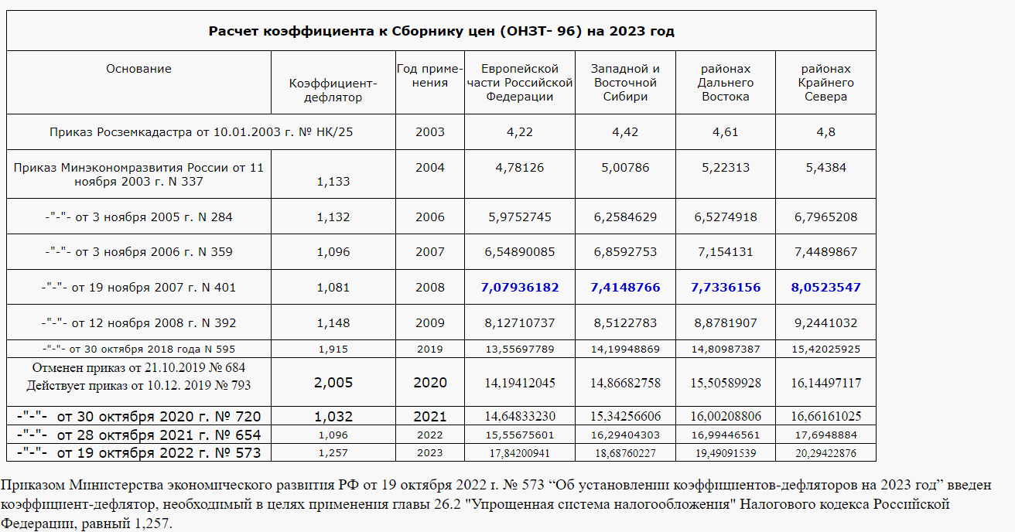

Для целей настоящего расчета применен расчет для объектов Крайнего Севера

Материалы обоснования
